Sheet1
郊区场景 需要过渡森林到城市的场景

树墩
其它反应人类破坏环境的素材
郊区其他素材
污水填充方块 作湖用
地面填充方块

森林水底可以画点其他东西 水底可以放点石头什么的

城市地面素材

森林树木素材可以追加一点特殊的树木，比如树上挂点果子啥的 外观上可以提示下这里可以降下来觅食 回复下体力啥的

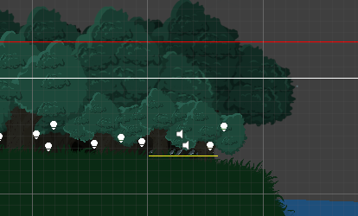

游戏字体基本都是这个颜色.这个字体 你画的时候颜色之类的看看能不能不太违和
画个鼠标的图标 3种 一个是左键点击的 一个是右键点击的 一个是正常状态的
分别在不同的地方提示操作 不用和上次那样字都一起给出来了 单独给图标就好了
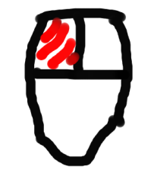
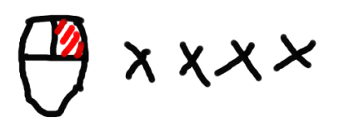
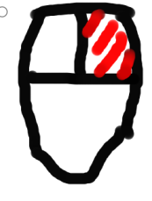

一个游戏Icon

初版就这些 其他什么音量调节 开始什么的 这个暂不考虑

